PO_330
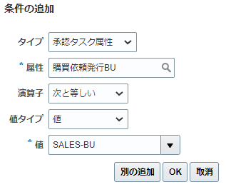
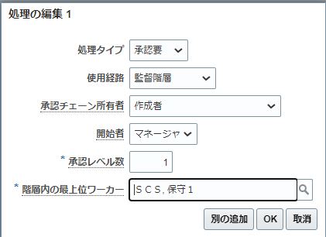
目次

 | 目次
 | 購買依頼承認の管理

 | 設定および保守 > 調達 > 承認管理 > 購買依頼承認の管理
 | ヘッダーの承認前ステージの依頼者FYIと資金上書き承認を使用不可にする。

 | Sl No | ステージ | 参加者 | 経路 | 投票制度 | 使用可能
 | 1 | ヘッダー・ステージ | ヘッダー階層 | シリアル |  | Yes

 | ↓ルールの編集
 |  |  |  |  |  | ↓追加処理ボタン押下
 | Sl No | ルール | 摘要 | 優先度 | 条件 | 処理タイプ | 使用経路 | 承認チェーン所有者 | 開始者 | 承認レベル数 | 階層内の最上位ワーカー
 | 1 | ITOEN_REQ_APPROVER |  | 中 | 購買依頼発行BU 次と等しい SALES-BU | 承認要 | 監督階層 | 作成者 | マネージャ | 1 | SCS01

 | 登録完了後、右上の配置を押してデプロイする

